directo;cramer
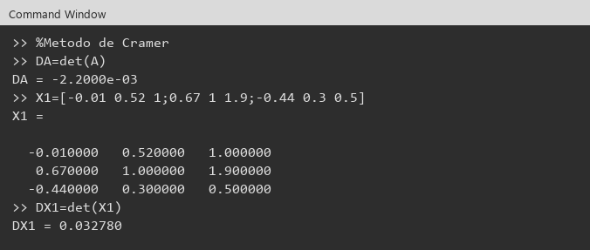
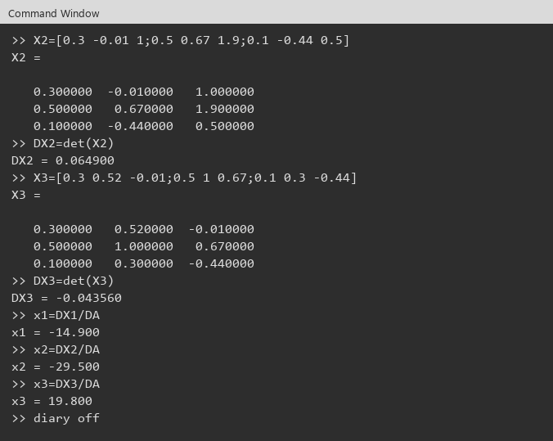
A |  |  |  | b
 | 0.30 | 0.52 | 1.00 | -0.01
 | 0.50 | 1.00 | 1.90 | 0.67
 | 0.10 | 0.30 | 0.50 | -0.44

DA = det(A) | -0.0022000

X1
 | -0.01 | 0.52 | 1.00
 | 0.67 | 1.00 | 1.90
 | -0.44 | 0.30 | 0.50
DX1 | 0.0327800

X2
 | 0.30 | -0.01 | 1.00
 | 0.50 | 0.67 | 1.90
 | 0.10 | -0.44 | 0.50
DX2 | 0.0649000

X3
 | 0.30 | 0.52 | -0.01
 | 0.50 | 1.00 | 0.67
 | 0.10 | 0.30 | -0.44
DX3 | -0.0435600

Solución
 | x1=DX1/DA | x2=DX2/DA | x3=DX3/DA
 | -14.9000000 | -29.5000000 | 19.8000000

Conclusión: | x1 = -14.9000000 , x2 = -29.5000000 , x3 = 19.8000000

Octave

regresiva
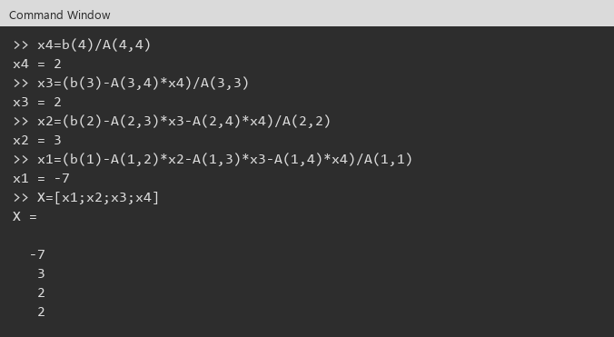
Ejercicio 2:

A |  |  |  |  | b
 | 1 | -1 | 2 | -1 | -8
 | 0 | 2 | -1 | 1 | 6
 | 0 | 0 | -1 | -1 | -4
 | 0 | 0 | 0 | 2 | 4

|A| | -4.0000000

Sustitución regresiva
x4 | 2.0000000
x3 | 2.0000000
x2 | 3.0000000
x1 | -7.0000000

Comprobación A*x |  |  | A*x
x1 | -7.0000000 |  | -8
x2 | 3.0000000 |  | 6
x3 | 2.0000000 |  | -4
x4 | 2.0000000 |  | 4

 | x1 = -7.0000000 , x2 = 3.0000000 , x3 = 2.0000000 , x4 = 2.0000000

Evidencias
Matriz A y vector b
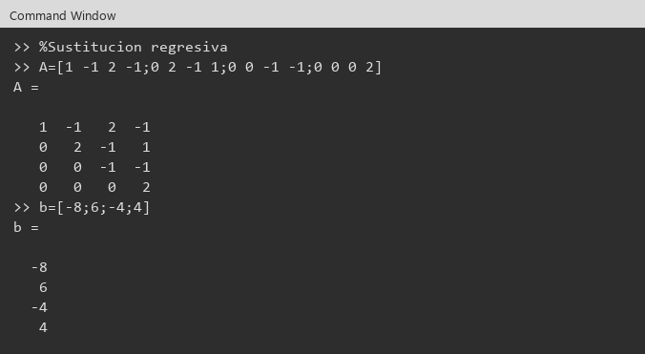

x4, x3, x2, x1

inversa
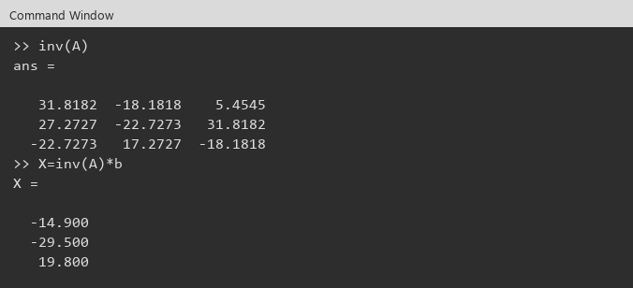
A |  |  |  | b
 | 0.30 | 0.52 | 1.00 | -0.01
 | 0.50 | 1.00 | 1.90 | 0.67
 | 0.10 | 0.30 | 0.50 | -0.44
|A| | -0.0022000

A^(-1)
 | 31.8181818 | -18.1818182 | 5.4545455
 | 27.2727273 | -22.7272727 | 31.8181818
 | -22.7272727 | 17.2727273 | -18.1818182

x = A^(-1)*b
x1 | -14.9000000
x2 | -29.5000000
x3 | 19.8000000

Comprobación A*x
 | -0.01
 | 0.67
 | -0.44

Conclusión: | x1 = -14.9000000 , x2 = -29.5000000 , x3 = 19.8000000

Evidencias Octave
Matriz A y vector b
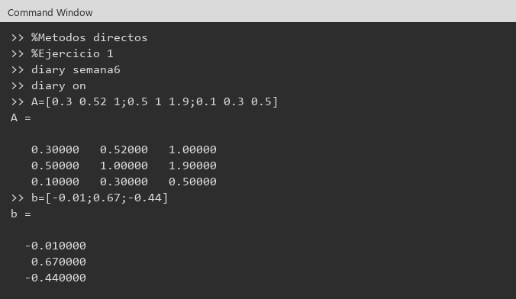

inv(A) y X=inv(A)*b

gauss
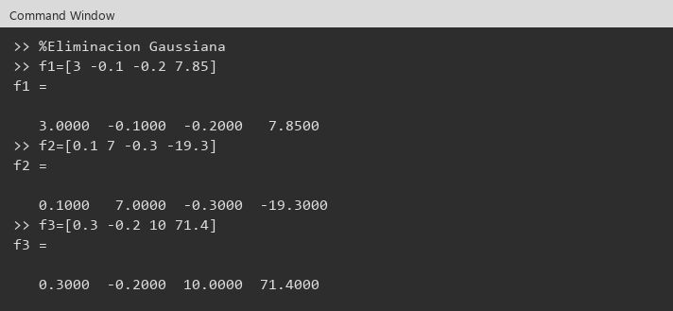
 | Ejercicio 3:

 | Conclusión: | x1 = 3.0000000 , x2 = -2.5000000 , x3 = 7.0000000

 | Evidencias Octave
 | f1, f2 y f3

factorizacion lu
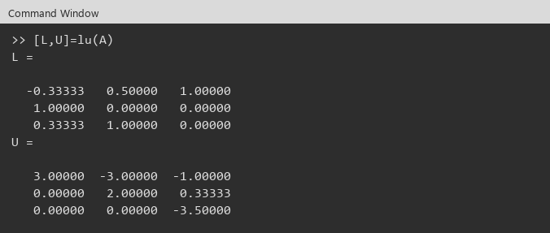


 | Ejercicio 4:

 | Conclusión: | x1 = 1.0952381 , x2 = 1.9047619 , x3 = 1.5714286

 | Evidencias Octave (Ventana de comandos)
 | A y b
 | 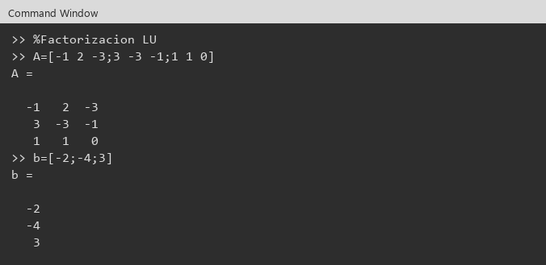

cholesky
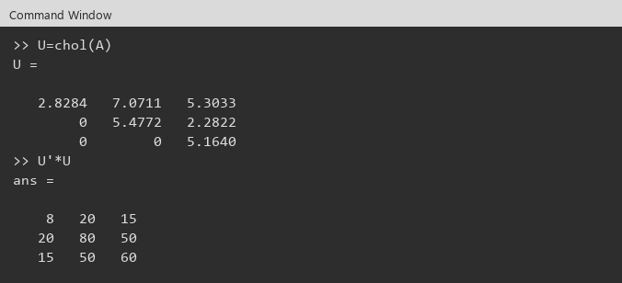
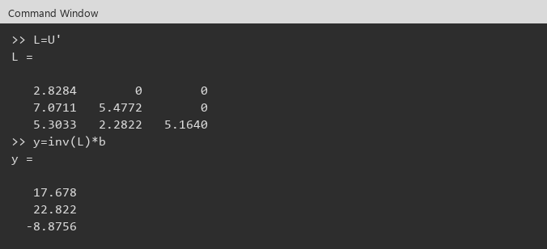

 | Ejercicio 5:

 | Conclusión: | x1 = -2.7343750 , x2 = 4.8828125 , x3 = -1.7187500

 | Evidencias Octave (Ventana de comandos)

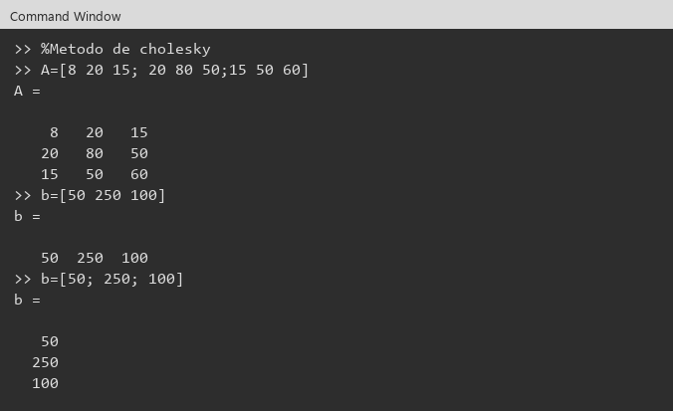

 | A y b

